Стат
 |  |  | Немного теории
 | 63 | Минимальное значение | 1. Файл Excel состоит из набора листов. Листы можно переименовывать, добавлять, удалять. На листах расположены ячейки
 | 81 | Максимальное значение | 2. Каждая ячейка имеет свой уникальный адрес, который состоит из имени столбца и номера строки. Например С5 находится на пересечение столбца С и строки 5.
 | 41 | Сумма
 | 24 | Среднее
 | 41 | Количество чисел | 3. Основное назначение Excel - проведение расчетов с помощью формул. Каждая формула начинается со знака равно. Формула может содержать функции, которые выполняют какие-то специализированные расчеты, указания на ячейки (расположенные как на этом листе, так и на других листах).
 | 30
 | 8
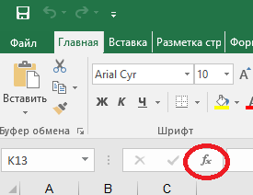
 | 27
 | 36
 | 99 |  | Пример - нужно сложить ячейки B3 и В4, формула будет выглядить так:
 | 75 |  | =B3+B4
 | 63 |  | Формула начинается со знака равно "="
 | 20 |  | Для ввода следует нажать кнопку "=", затем мышкой (удобнее всего) указать нужные ячейки, знаки арифметических операций указываются с клавиатуры
 | 77
 | 42
 | 91 |  | Для ввода формул следует использовать Мастер функций - кнопка "fx" ниже панели инструментов

 |  |  | 4. Найдем минимальное значение в диапазоне ячеек B3:B18 с помощью функции МИН в ячейке E3

Задание: ячейки, выделенные синим цветом, заполнить вычислениями. |  |  | a) для этого установим курсор в ячейку E3
 |  |  | б) на панели инструментов "Формулы" нужно нажать кнопку "Вставить функцию". Откроется Мастер функций, в выпадающем меню "Категория" выбрать "Полный алфавитный перечень" и в списке функций найти функцию "МИН".

 |  |  | в) нажмем "Далее" и мышкой укажем диапазон В3:В18. Нажать ОК
 |  |  | г) в ячейке Е3 появится результат вычислений - цифра "8". Попробуйте поменять число в ячейки В9 на, например, "800" и посмотрите на результат.

 |  |  | Красный треугольник в правом верхнем углу ячейки указывает на наличие комментария. Просмотреть комментарий можно наведя курсор мыши на ячейку.

Зарплата 1
 |  |  |  |  |  |  |  |  |  |  |  | Задание:
 |  |  |  |  |  |  |  |  |  |  |  | 1. Оформить шапку таблицы так, как это представлено на рисунке. Обратите внимание, что в некоторых случаях ячейки объединены.
1 | 2 | 3 | 4 | 5 | 6 | 7 | 8 | 9 | 10 | 11 | 12
001 | Антипенко Анна | 500 | 22 |  | 15%
011 | Асламова Ольга | 450 | 22 |  | 20% |  |  |  |  |  |  | 2. В ячейках, выделенных синим цветом, провести вычисления по след.форумлам
120 | Барчук Нина | 300 | 23 |  | 15%
034 | Волков Вячеслав | 420 | 21 |  | 20% |  |  |  |  |  |  | ст 5 = ст. 3 * ст. 4
031 | Козлова Анна | 650 | 20 |  | 22% |  |  |  |  |  |  | ст. 7 = ст. 5 * ст. 6
121 | Комаров Антон | 600 | 10 |  | 12% |  |  |  |  |  |  | ст. 8 = ст. 5 + ст. 7
531 | Константинова Наталья | 700 | 25 |  | -12% |  |  |  |  |  |  | ст. 9 = ст. 8 * 13%
451 | Кошкарева Надежда | 200 | 23 |  | 25% |  |  |  |  |  |  | ст. 10 = ст. 8 * 2%
621 | Лавренов Антон | 360 | 30 |  | 1% |  |  |  |  |  |  | ст. 11 = ст. 9 + ст. 10
454 | Мясникова Екатерина | 480 | 21 |  | 2% |  |  |  |  |  |  | ст. 12 = ст. 8 - ст. 11
458 | Пилипейко Денис | 520 | 25 |  | 8% |  |  |  |  |  |  | 3. Вычислить ИТОГО внизу таблицы
871 | Полежаева Дина | 268 | 23 |  | 18%
421 | Савин Сергей | 255 | 21 |  | 14% |  |  |  |  |  |  | Теория и практика
751 | Скрябиков Андрей | 600 | 22 |  | 25% |  |  |  |  |  |  | 1. Для объединения ячеек следует выделить нужные ячейки и нажать кнопку "Объединить и поместить в центре" .
321 | Трифонова Анна | 650 | 10 |  | 26%
082 | Тугарин Алексей | 458 | 22 |  | 31%
931 | Укстина Анна | 450 | 2 |  | 14%
281 | Черных Алексей | 421 | 21 |  | 27% |  |  |  |  |  |  | 2. Чтобы разместить текст в ячейки в несколько строк необходимо нажать кнопку "Перенос текста".
002 | Юрьев Юрий | 255 | 25 |  | 50%

 |  |  |  |  |  |  |  |  |  |  |  | 3. Выравнивание текста в ячейке по вертикали и горизонтали ведется с помощью соответствующих кнопок.
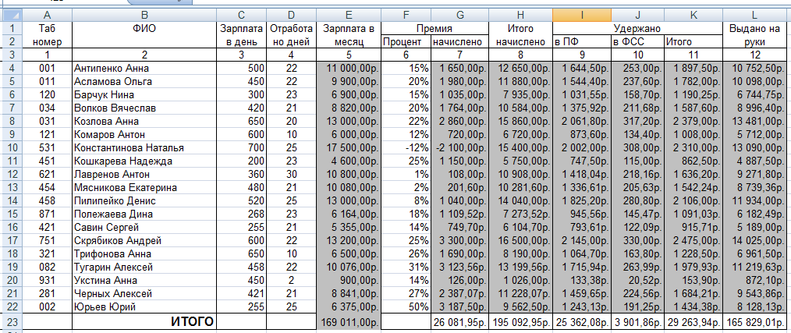

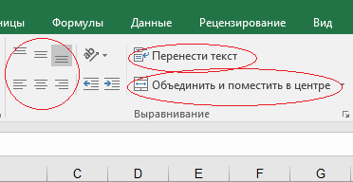

 |  |  |  |  |  |  |  |  |  |  |  | 3. Для расчета ИТОГО в конце таблицы используйте функцию СУММА

 |  |  |  |  |  |  |  |  |  |  |  | 4. Под форматированием ячеек в Excel понимается настройка ВНЕШНЕГО ВИДА ячейки (размер шрифта, цветовое оформление, представление чисел (с определенным числом знаков после запятой, вывод в процентной форме, выравнивание текста ячейки по вертикаи и горизонтали и т.п.), рисование границ). Все эти настройки задаются по нажатию кнопки "Формат ячейки" на модулях "Шрифт", "Выравнивание" и "Число" панели инструментов "Главная" - на рис. ниже рамкой выделена кнопка "Формат ячейки" модуля "Число".

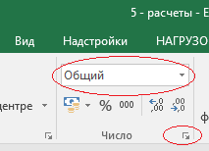

 |  |  |  |  |  |  |  |  |  |  |  | 5. Чтобы задать формат "Денежный" в столбцах 5, 7-12 нужно выделить нужные ячейки и в модуле "Число" через выпадающее меню (см. рис. выше, красная рамка) указать нужный формат

